Foglio1
 | Mappa provvisoria di Disboard

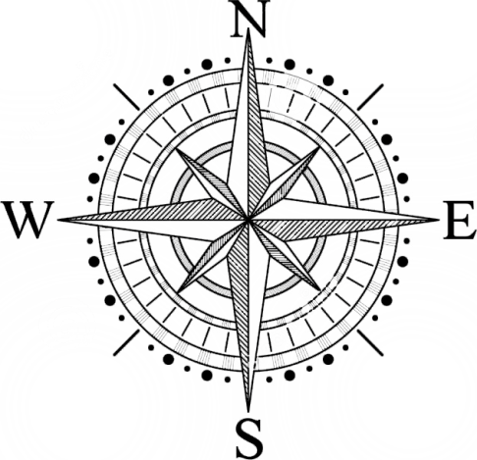
Stanza del re | Palazzo di Elchea | Sala del Trono
??? | Vie Di Elchea | Biblioteca Nazionale di Elchea
Federazione dell'Est | Piazza di Elchea
 | Locanda
 |  | Sentiero Montano | Le linee nere sono muri. Le linee tratteggiate sono porte da sbloccare in un qualche modo

